Solicitud gráfica
 | Área: | Ciencias Naturales |  |  | Fecha:
 | Grado: | 10
 | Título del tema: | Las disoluciones |  |  | ¿Cuaderno de estudio o recurso? | Cuaderno de Estudio
 | Editor: | Lyz Marcela Bernal Gómesz

 | Código guión o recurso: | CN_10_15_CO | ← Para determinar este código, visite la hoja de Ayuda
 |  |  |  |  | ESPECIFICACIÓN DE ARCHIVOS A ENTREGAR
Núm. | Archivo Shutterstock o ruta en web | Imagen para: | Tipo | Formato | Nombre imagen SMALL | Tamaño imagen SMALL | Nombre imagen ZOOM | Tamaño imagen ZOOM | Descripción | Observaciones
IMG01 | Código shutterstock 48859123 ver descripción y observaciones | Cuaderno de Estudio | Ilustración | Horizontal | CN_10_15_CO_IMG01_small | 526 x 370 px | CN_10_15_CO_IMG01_zoom | 800 x 600 px |  | Por favor del líquido sacar un zoom como se deja en imagen guía
IMG02 | Código shutterstock 322301312-10920601 | Cuaderno de Estudio | Ilustración | Horizontal | CN_10_15_CO_IMG02_small | 526 x 370 px | CN_10_15_CO_IMG02_zoom | 800 x 600 px |  | Unificar imágenes como se deja en la descripción
IMG03 | Ver descripción y observaciones | Cuaderno de Estudio | Ilustración | Vertical | CN_10_15_CO_IMG03_small | 526 x 370 px | CN_10_15_CO_IMG03_zoom | 800 x 600 px | 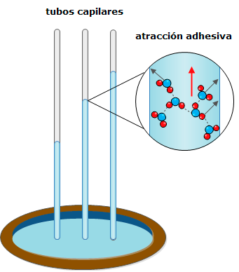 | Realizar ilustración igual a la imagen guía
IMG04 | Código shutterstock 160352954 -185857388 | Cuaderno de Estudio | Ilustración | Horizontal | CN_10_15_CO_IMG04_small | 526 x 370 px | CN_10_15_CO_IMG04_zoom | 800 x 600 px |  | Unificar imágenes como se deja en la descripción
IMG05 | Ver descripción y observaciones | Cuaderno de Estudio | Ilustración | Horizontal | CN_10_15_CO_IMG05_small | 526 x 370 px | CN_10_15_CO_IMG05_zoom | 800 x 600 px |  | Realizar ilustración igual a la imagen guía
IMG06 | Código shutterstock 98332214 | Cuaderno de Estudio | Fotografía | Horizontal | CN_10_15_CO_IMG06_small | 526 x 370 px | CN_10_15_CO_IMG06_zoom | 800 x 600 px | 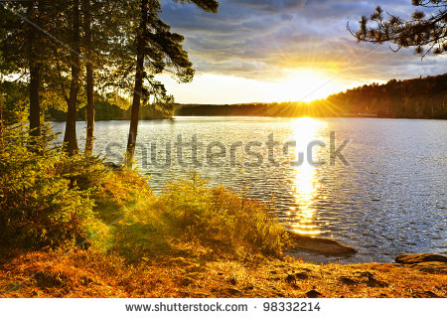
IMG07 | Código shutterstock 142273144 ver descripción y observaciones | Cuaderno de Estudio | Ilustración | Horizontal | CN_10_15_CO_IMG07_small | 526 x 370 px | CN_10_15_CO_IMG07_zoom | 800 x 600 px |  | Por favor sacar dos zoom (hielo y agua) e ilustrar las figuras relacionadas.
IMG08 | Código shutterstock 227644015_132405761 | Cuaderno de Estudio | Ilustración | Horizontal | CN_10_15_CO_IMG08_small | 526 x 370 px | CN_10_15_CO_IMG08_zoom | 800 x 600 px |  | Unificar imágenes como se deja en la descripción
IMG09 | Código shutterstock 66638272 | Cuaderno de Estudio | Fotografía | Vertical | CN_10_15_CO_IMG09_small | 526 x 370 px | CN_10_15_CO_IMG09_zoom | 800 x 600 px | 
IMG10 | Ver descripción y observaciones | Cuaderno de Estudio | Ilustración | Horizontal | CN_10_15_CO_IMG10_small | 526 x 370 px | CN_10_15_CO_IMG10_zoom | 800 x 600 px |  | Realizar ilustración igual a la imagen guía
IMG11 | Ver descripción y observaciones | Cuaderno de Estudio | Ilustración | Horizontal | CN_10_15_CO_IMG11_small | 526 x 370 px | CN_10_15_CO_IMG11_zoom | 800 x 600 px |  | Reemplazar los dibujos por los balones que se dispusieron encima. Consignar la información como se encuentra en la imagen realizada a mano alzada. Por favor disponer los balones en orden decreciente de tamaño (disminuye volumen). Se debe evidenciar agua no colorear líquido.
IMG12 | Hispánica 001JGX01 | Cuaderno de Estudio | Ilustración | Horizontal | CN_10_15_CO_IMG12_small | 526 x 370 px | CN_10_15_CO_IMG12_zoom | 800 x 600 px |  | Modificar T°e por T°b Te por Tb
IMG13 | Hispánica 001JH201 | Cuaderno de Estudio | Fotografía | Horizontal | CN_10_15_CO_IMG13_small | 526 x 370 px | CN_10_15_CO_IMG13_zoom | 800 x 600 px | 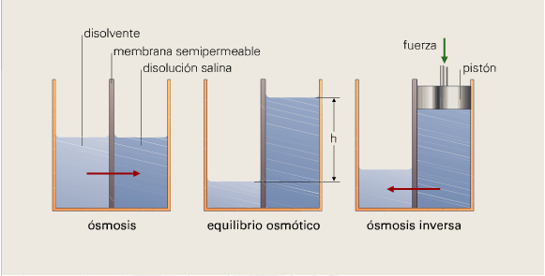
IMG14 | Código shutterstock 135491168 | Cuaderno de Estudio | Fotografía | Horizontal | CN_10_15_CO_IMG14_small | 526 x 370 px | CN_10_15_CO_IMG14_zoom | 800 x 600 px | 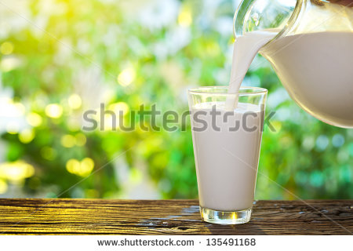
IMG15 | Código shutterstock 177605996 | Cuaderno de Estudio | Fotografía | Horizontal | CN_10_15_CO_IMG15_small | 526 x 370 px | CN_10_15_CO_IMG15_zoom | 800 x 600 px | 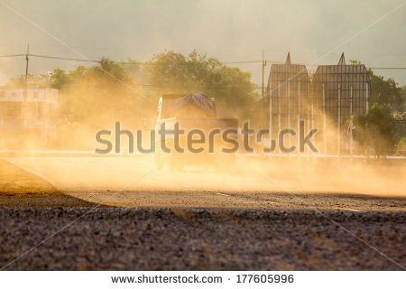
IMG16 | Código shutterstock 161160032 | Cuaderno de Estudio | Fotografía | Horizontal | CN_10_15_CO_IMG16_small | 526 x 370 px | CN_10_15_CO_IMG16_zoom | 800 x 600 px | 